Sheet1
接口Host（http://api.gussin.cn）
接口名 | 接口信息 | 目前状态 | 对应界面（需要验证核对是否有误） | 建议 | 备注
用户
用户登陆 | /members/loginHandle | 成功 | 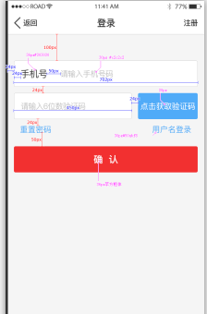
用户注册 | /members/registerHandle | 成功 | 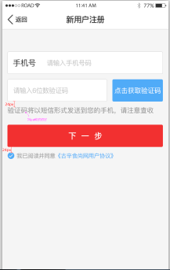
获取验证码 | /common/getCode | 成功 | 同上
重置密码 | /members/resetPwd | 成功 | 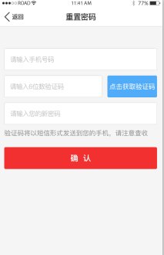
更改手机号码 | /Members/mobile | 成功 | 未找到对应界面
产品
获取推荐 | /Recommend/getRec | 成功 | 
产品点赞 | /Goods/digg | 成功 | 未找到对应界面
产品收藏 | /Goods/collect | 成功 | 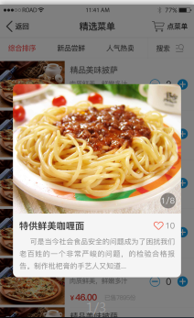
获得产品列表 | /Goods/getLists | 成功 | 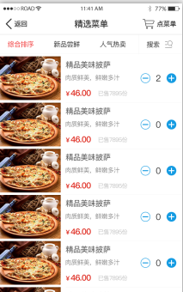 | 对应此界面，需要一个参数来判断加载数据的类型
获得产品详情 | /Goods/getDetail | 成功 | 未找到对应界面 |  | 具体对应哪个 商品详情界面
资讯
获得资讯列表 | /News/getLists | 暂时无数据 | 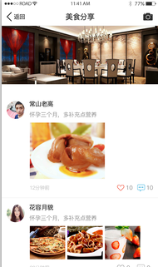
获取资讯详情 | /News/getDetail | 暂时无数据 | 未找到对应界面 |  | 是否对应分享的 界面中数据的详情
资讯点赞 | /News/digg | 未调试 | 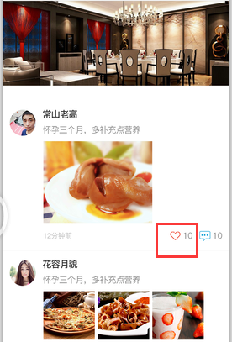
评论
添加评论 | /Comment/addComment | 未调试 |  |  | 没有相应数据， 暂时没有入口调用接口
获取评论列表 | /Comment/getLists | 未调试 | 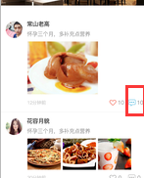 |  | 同上，需要对应的 数据Id入口调用接口
添加评论回复 | /Comment/addReply | 未调试 | 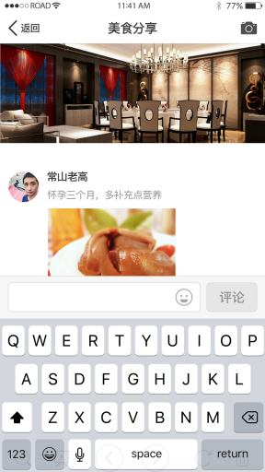 同上 |  | 同上
地区
获取地区 | /common/getRegion | 成功 | 已添加
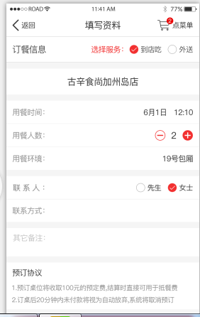
订单
预定桌子-信息添加 | /Order/bookTableInfo | 未调试
预定桌子-点菜 | /Order/bookTableInfo | 未调试 | 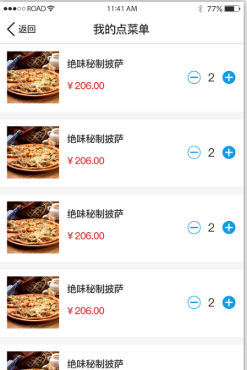
获取订单信息 | /Order/getOrderInfo | 未调试 | 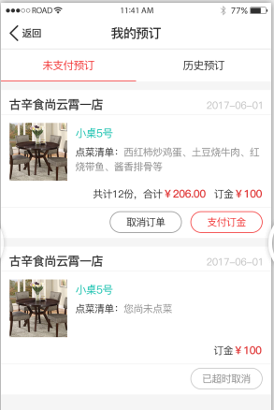
用户地址添加 | /Order/getUserAddress | 成功 | 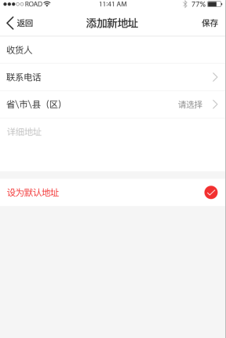 | 接口是否可以同时兼容选省份时， 传省份城市名称，不只是城市ID
用户地址获取 | /Order/addUserAddress | 成功 | 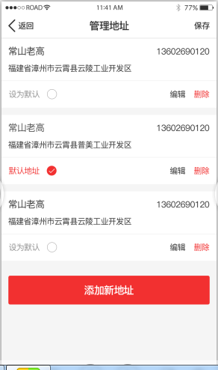
点菜-外送 | /Order/outerGoods | 未调试 | 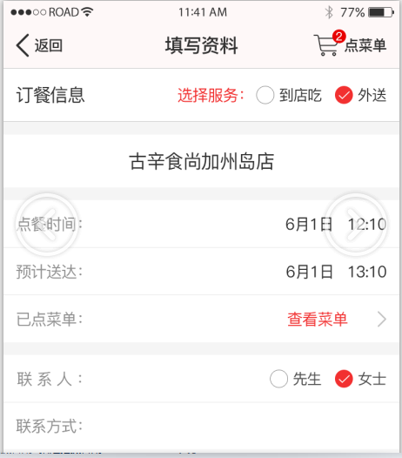
支付
App订桌支付 | /Pay/appPrepayToDb | 未调试 | 未找到对应界面
APP订桌结付 | /Pay/appFinalpayToDb | 未调试 | 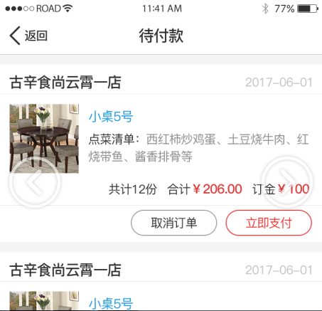
待实现接口
1/首页-古辛食尚热点接口
2/为您推荐，开胃新品等首页数据
3/搜索菜单数据接口
4/订桌接口，包含筛选参数（桌位大小，餐厅，地址）
5/发布分享数据接口，包含图片上传，内容
6/我的积分接口，参数包含类型
7/我的推荐菜接口，包含类型
8/我的菜单接口
9/我的预定接口，包含类型（历史记录，未支付等）
10/个人资料上传录入（昵称，年龄等数据提交接口）
11/地址中修改默认地址接口（单独调用还是直接用之前的地址接口）
12/我的现金卷接口
总结
1/目前接口对应不上对应的界面，需麻烦确认相应接口对应的界面（单独看接口文档可能理解有误）
2/图片之前可以正常加载，目前的图片从后台获取时，加载不到图片源
3/部分详情接口，没有对应的UI界面，UI界面是否还有新的界面
4/部分接口没有数据，相关联接口暂时未做调试和测试

